圖表索引
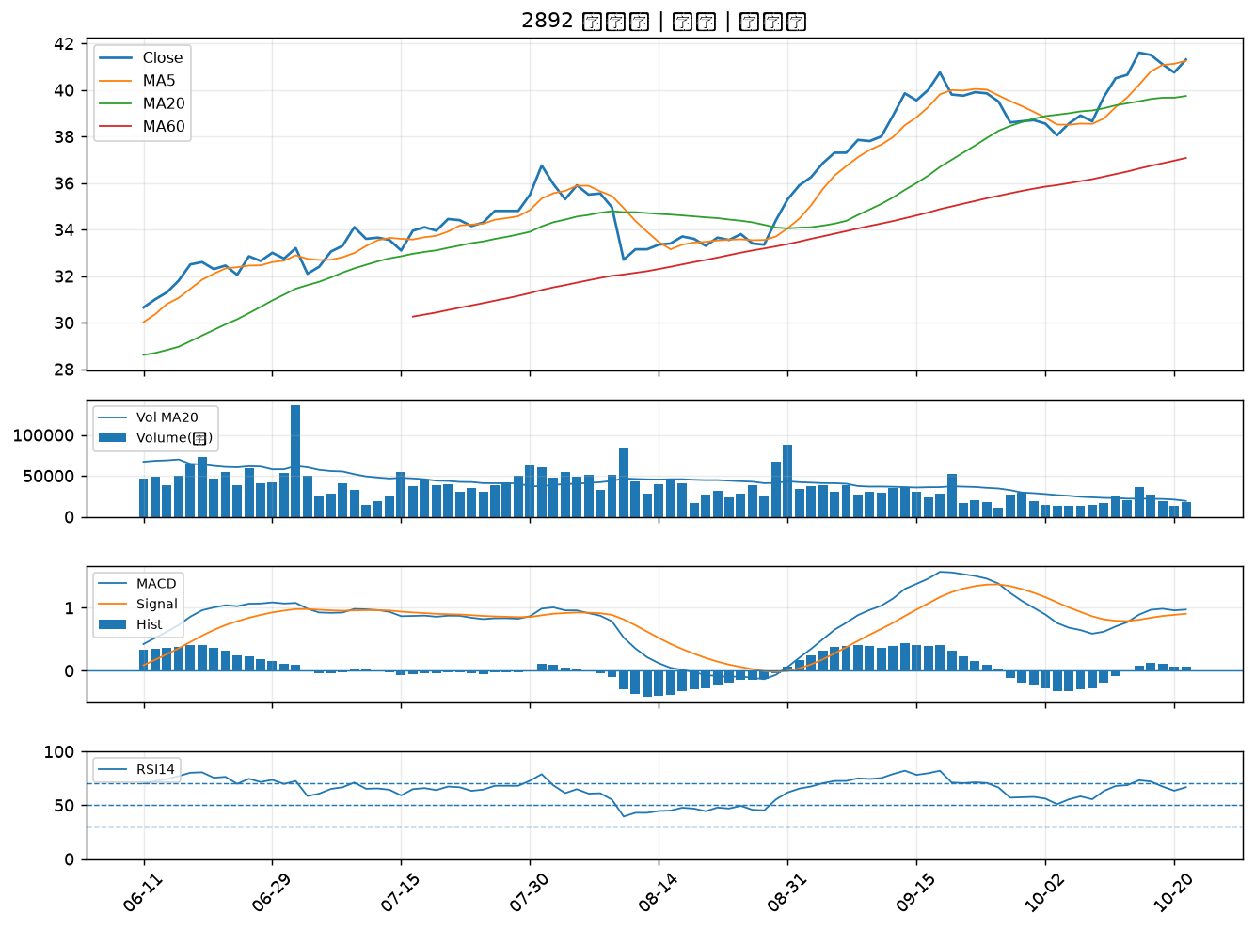
股票代號 | 股票名稱 | 市場 | 買進觀察分級 | 主力突破分數 | 圖表路徑
4770 | 上品 | 上市 | A級 | 7 | output/charts/20261021/4770_上品.png
4526 | 東台 | 上市 | A級 | 5 | output/charts/20261021/4526_東台.png
2006 | 東和鋼鐵 | 上市 | A級 | 5 | output/charts/20261021/2006_東和鋼鐵.png
2882 | 國泰金 | 上市 | A級 | 4 | output/charts/20261021/2882_國泰金.png
2328 | 廣宇 | 上市 | B級 | 6 | output/charts/20261021/2328_廣宇.png
8213 | 志超 | 上市 | B級 | 6 | output/charts/20261021/8213_志超.png
4533 | 協易機 | 上櫃 | B級 | 6 | output/charts/20261021/4533_協易機.png
5465 | 富驊 | 上櫃 | B級 | 6 | output/charts/20261021/5465_富驊.png
4960 | 誠美材 | 上市 | B級 | 5 | output/charts/20261021/4960_誠美材.png
1569 | 濱川 | 上櫃 | B級 | 3 | output/charts/20261021/1569_濱川.png
4566 | 時碩工業 | 上市 | B級 | 3 | output/charts/20261021/4566_時碩工業.png
3483 | 力致 | 上櫃 | B級 | 3 | output/charts/20261021/3483_力致.png
2312 | 金寶 | 上市 | B級 | 2 | output/charts/20261021/2312_金寶.png
2332 | 友訊 | 上市 | B級 | 2 | output/charts/20261021/2332_友訊.png
2633 | 台灣高鐵 | 上市 | B級 | 2 | output/charts/20261021/2633_台灣高鐵.png
3376 | 新日興 | 上市 | B級 | 2 | output/charts/20261021/3376_新日興.png
6209 | 今國光 | 上市 | B級 | 2 | output/charts/20261021/6209_今國光.png
2891 | 中信金 | 上市 | B級 | 2 | output/charts/20261021/2891_中信金.png
5475 | 德宏 | 上櫃 | B級 | 2 | output/charts/20261021/5475_德宏.png
4938 | 和碩 | 上市 | B級 | 2 | output/charts/20261021/4938_和碩.png
2353 | 宏碁 | 上市 | B級 | 2 | output/charts/20261021/2353_宏碁.png
3305 | 昇貿 | 上市 | B級 | 2 | output/charts/20261021/3305_昇貿.png
2880 | 華南金 | 上市 | B級 | 1 | output/charts/20261021/2880_華南金.png
6234 | 高僑 | 上櫃 | B級 | 1 | output/charts/20261021/6234_高僑.png
3034 | 聯詠 | 上市 | B級 | 1 | output/charts/20261021/3034_聯詠.png
4542 | 科嶠 | 上櫃 | B級 | 1 | output/charts/20261021/4542_科嶠.png
2884 | 玉山金 | 上市 | B級 | 1 | output/charts/20261021/2884_玉山金.png
2890 | 永豐金 | 上市 | B級 | 1 | output/charts/20261021/2890_永豐金.png
2801 | 彰銀 | 上市 | B級 | 1 | output/charts/20261021/2801_彰銀.png
2892 | 第一金 | 上市 | B級 | 1 | output/charts/20261021/2892_第一金.png

4770 上品｜A級
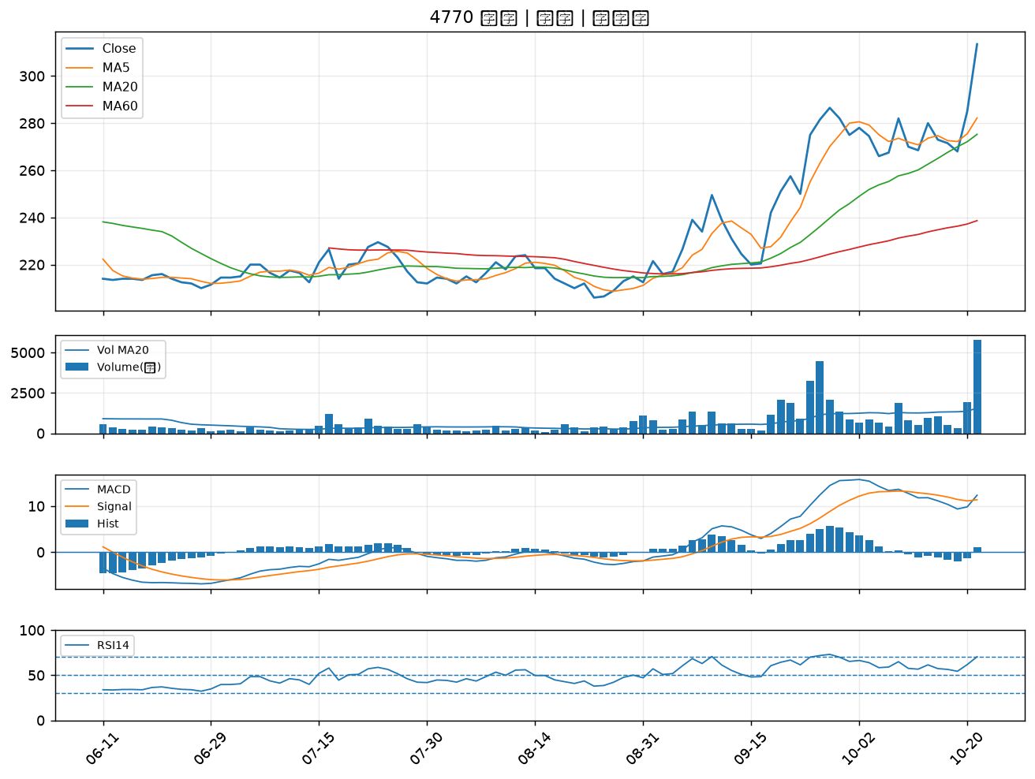

4526 東台｜A級
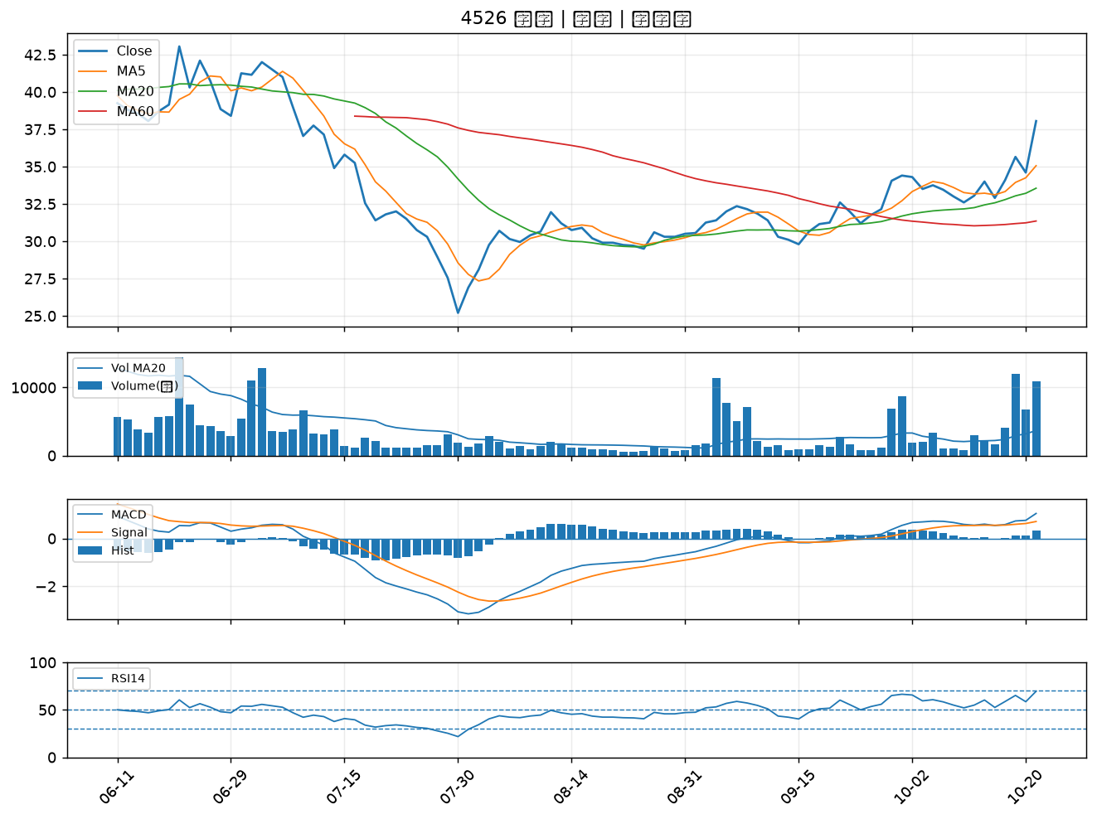

2006 東和鋼鐵｜A級
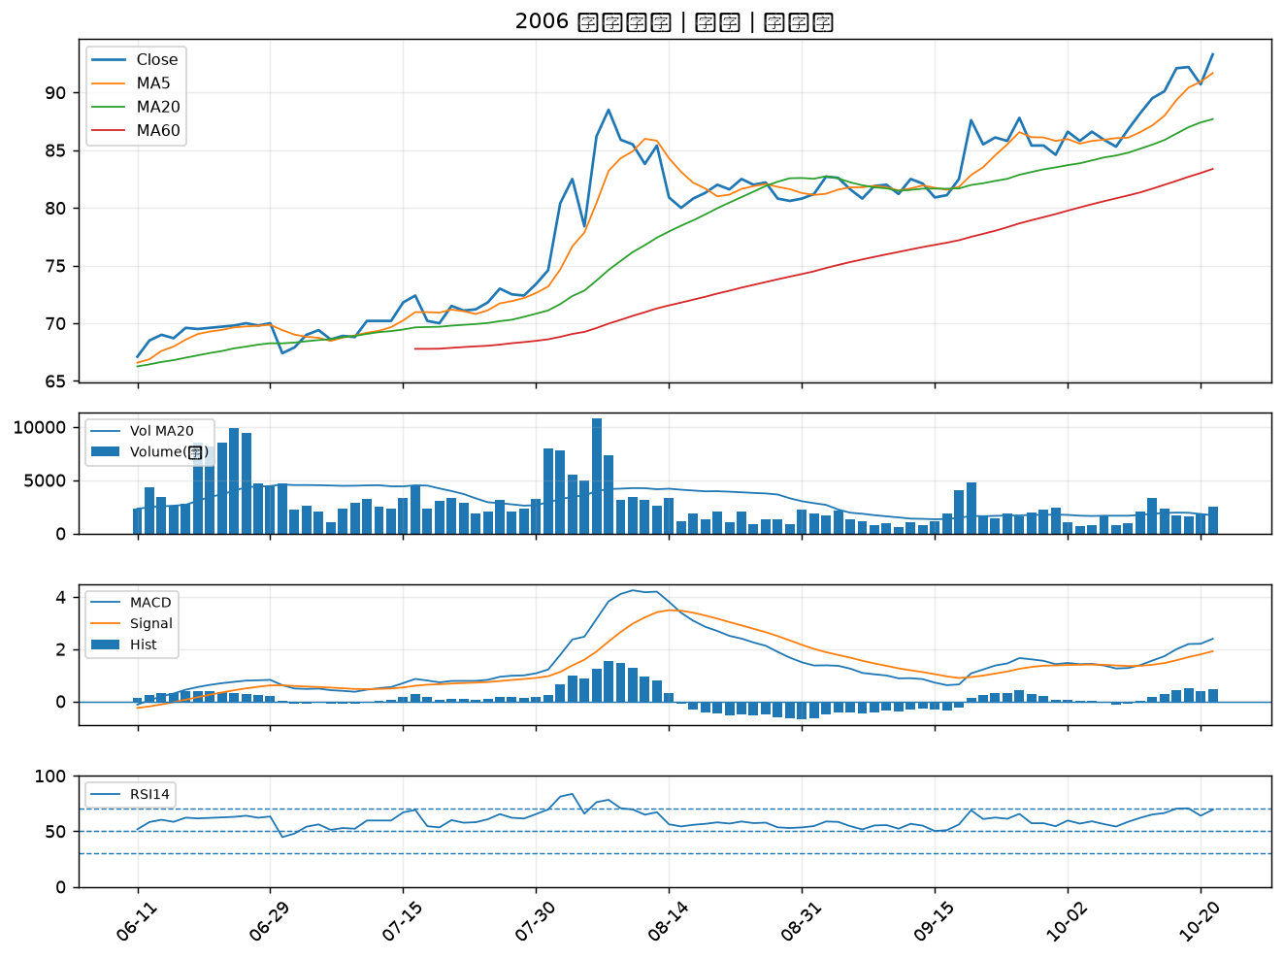

2882 國泰金｜A級
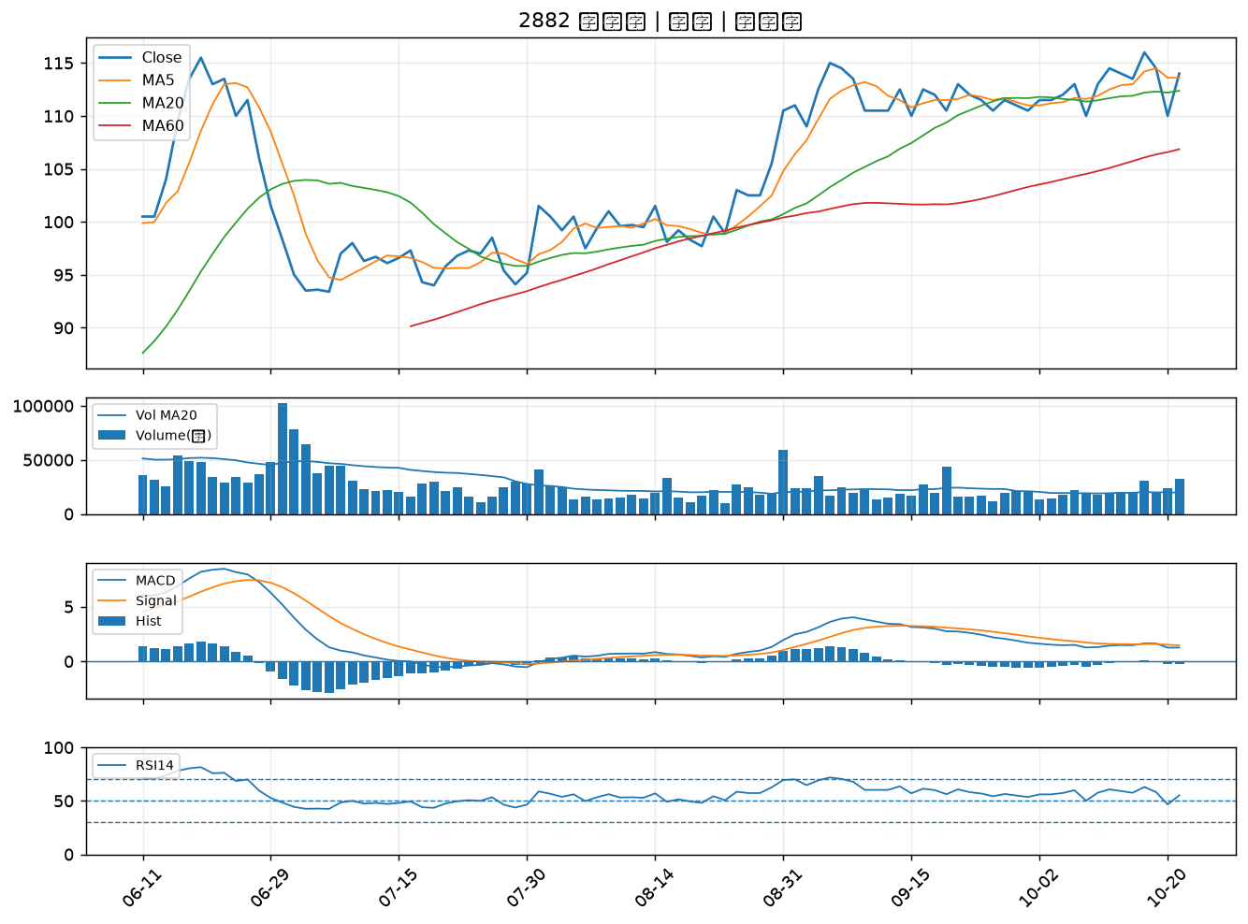

2328 廣宇｜B級
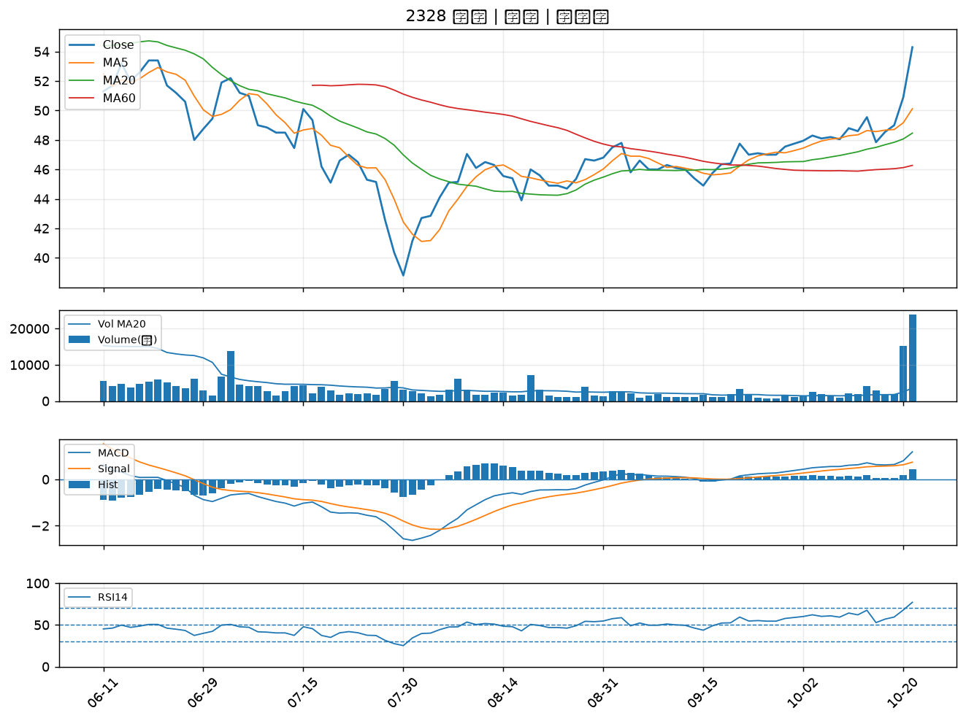

8213 志超｜B級
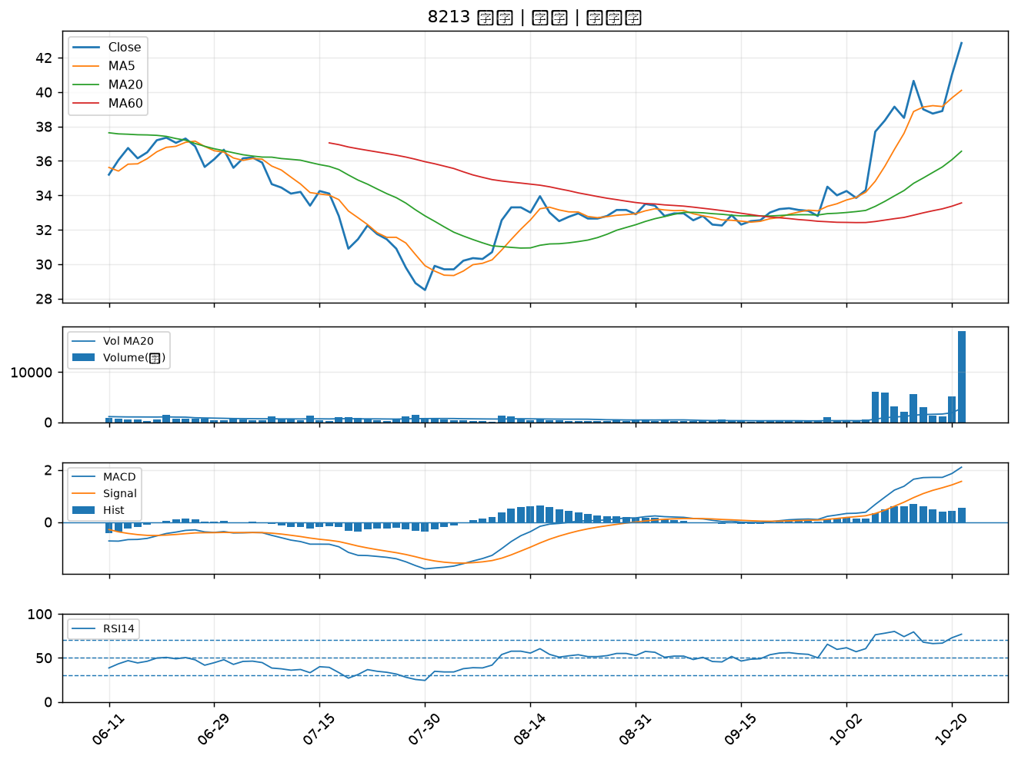

4533 協易機｜B級
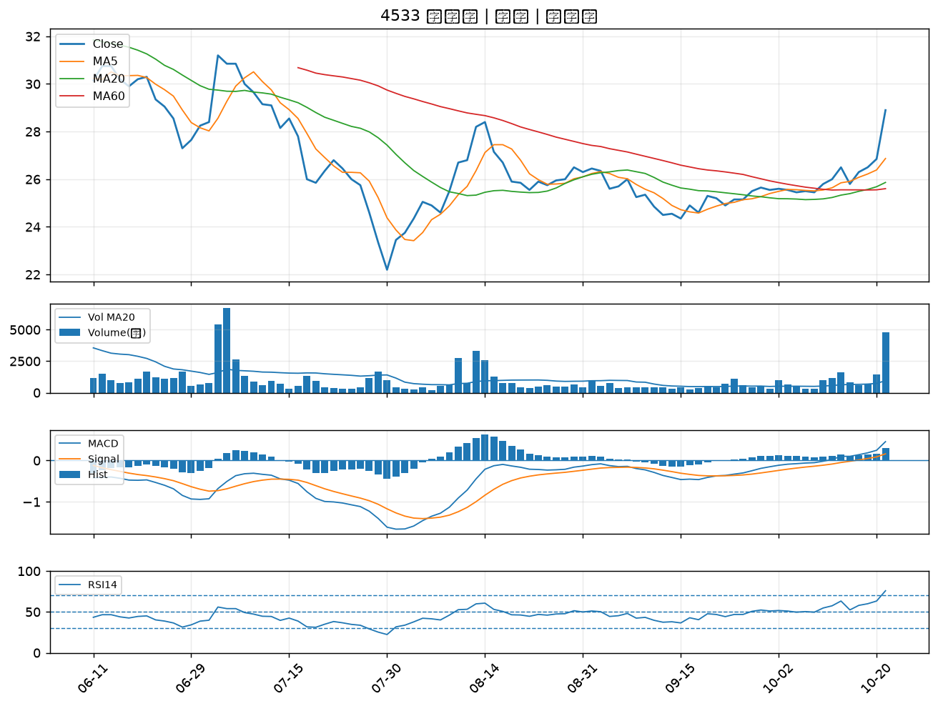

5465 富驊｜B級
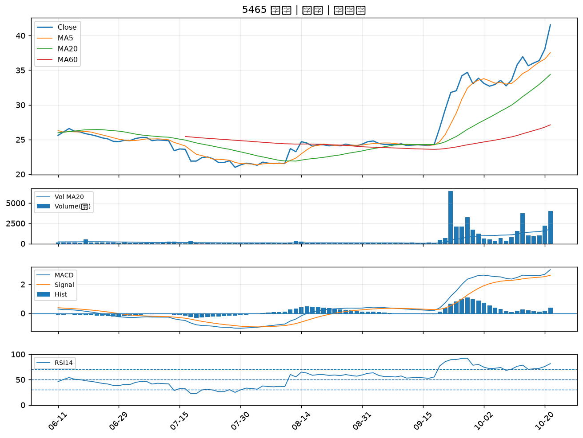

4960 誠美材｜B級
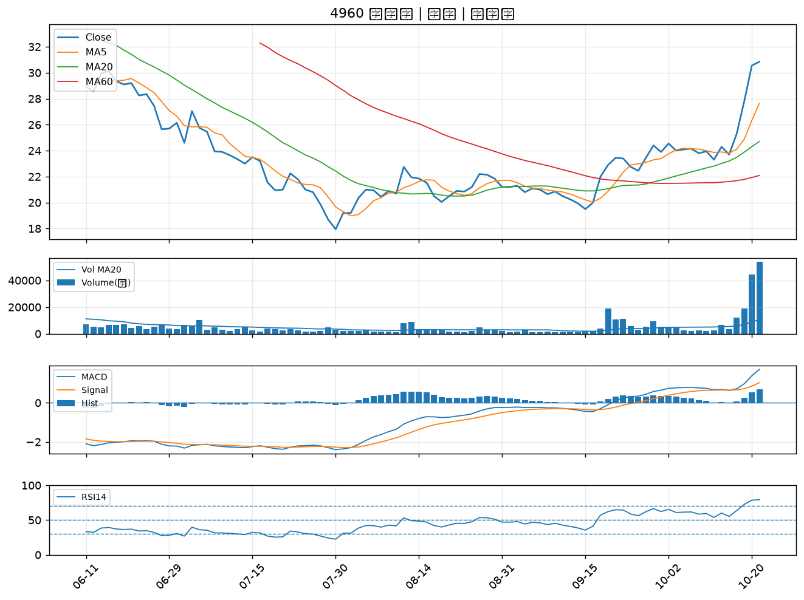

1569 濱川｜B級
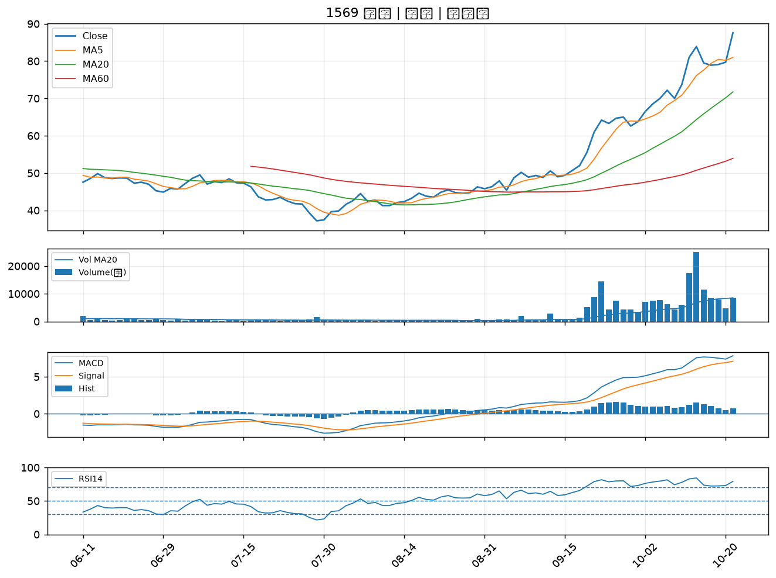

4566 時碩工業｜B級
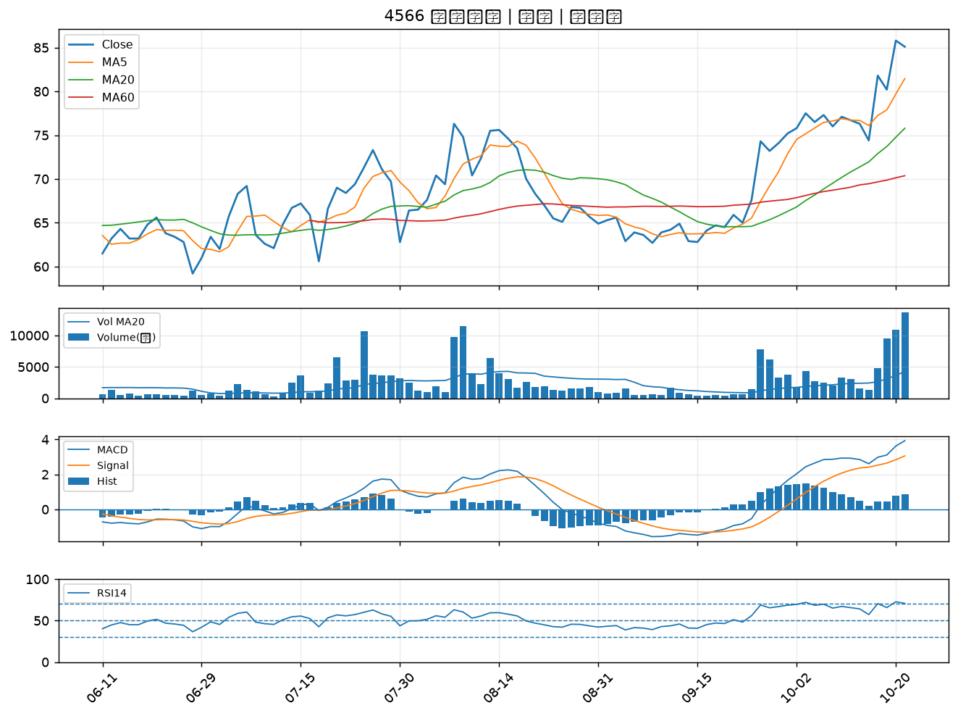

3483 力致｜B級
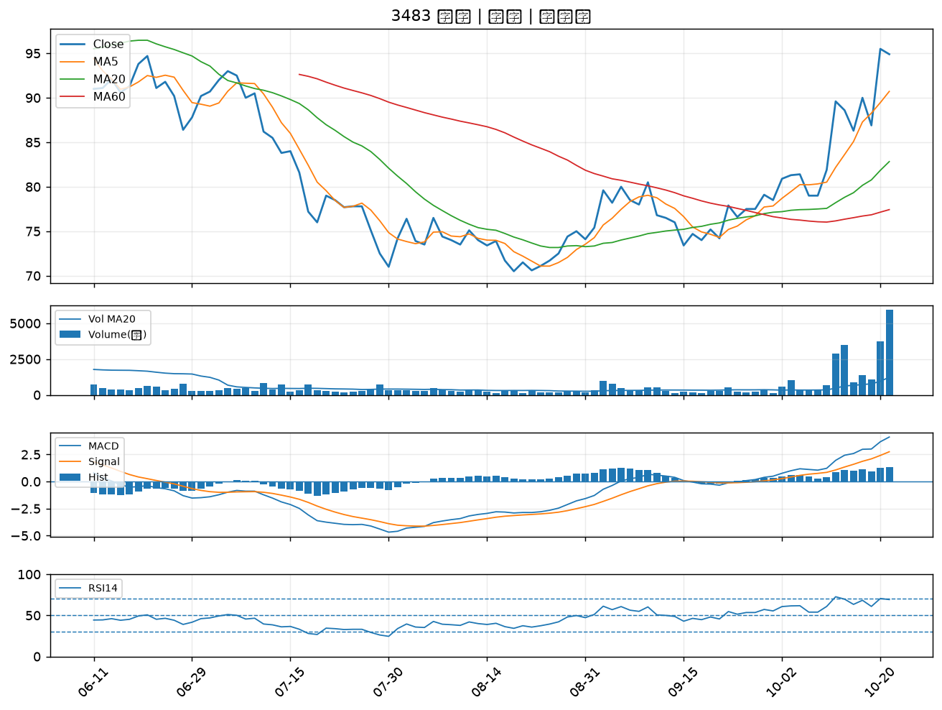

2312 金寶｜B級
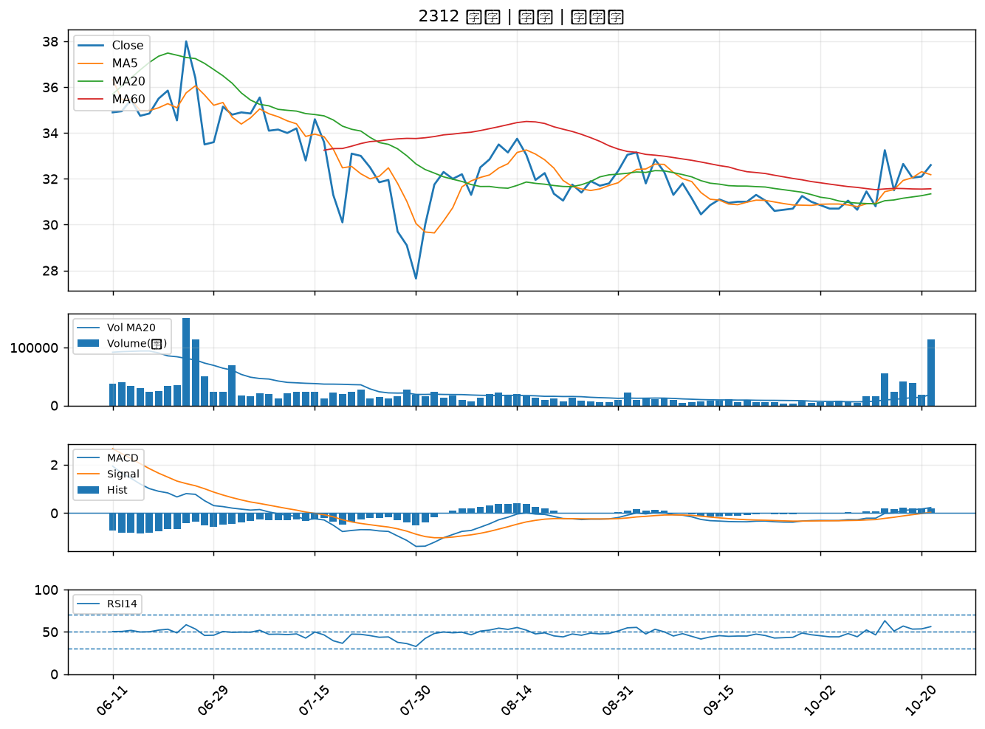

2332 友訊｜B級
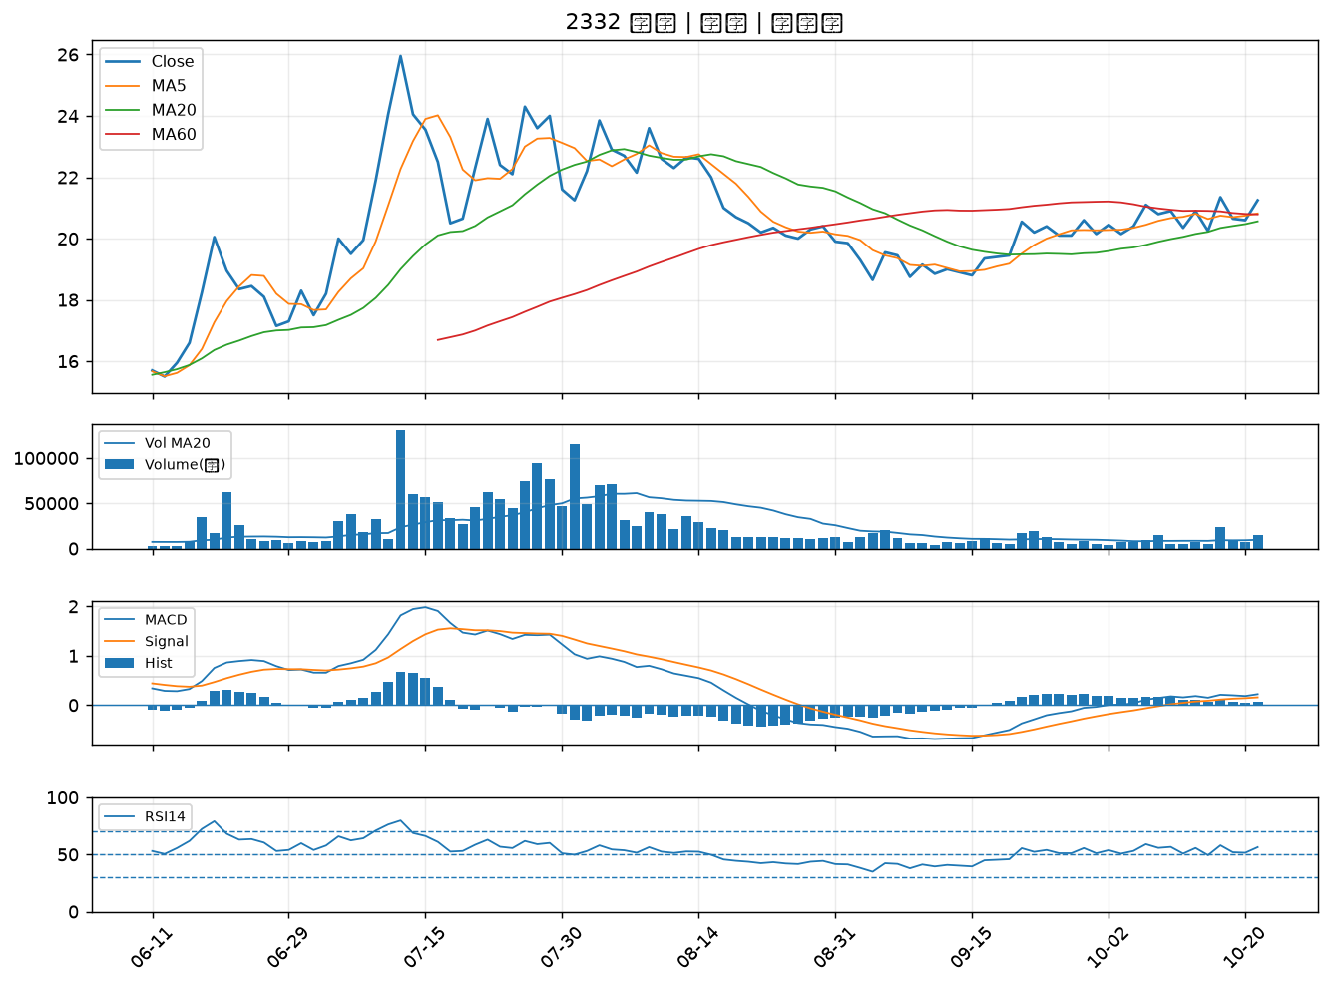

2633 台灣高鐵｜B級
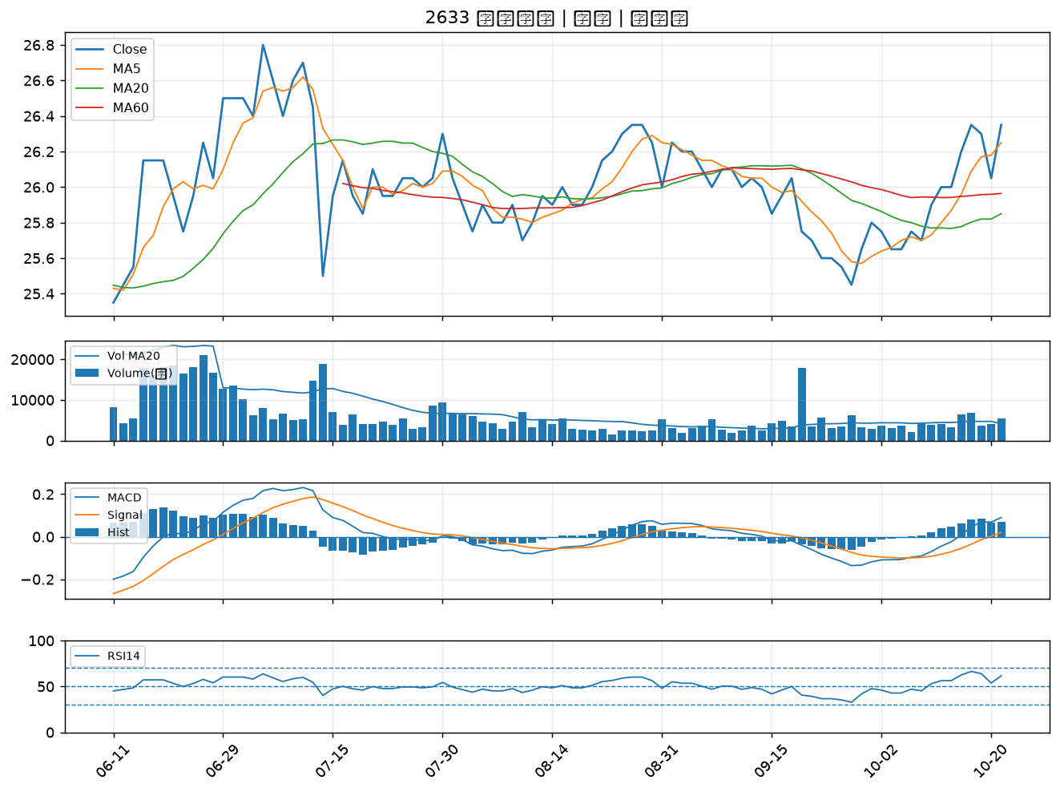

3376 新日興｜B級
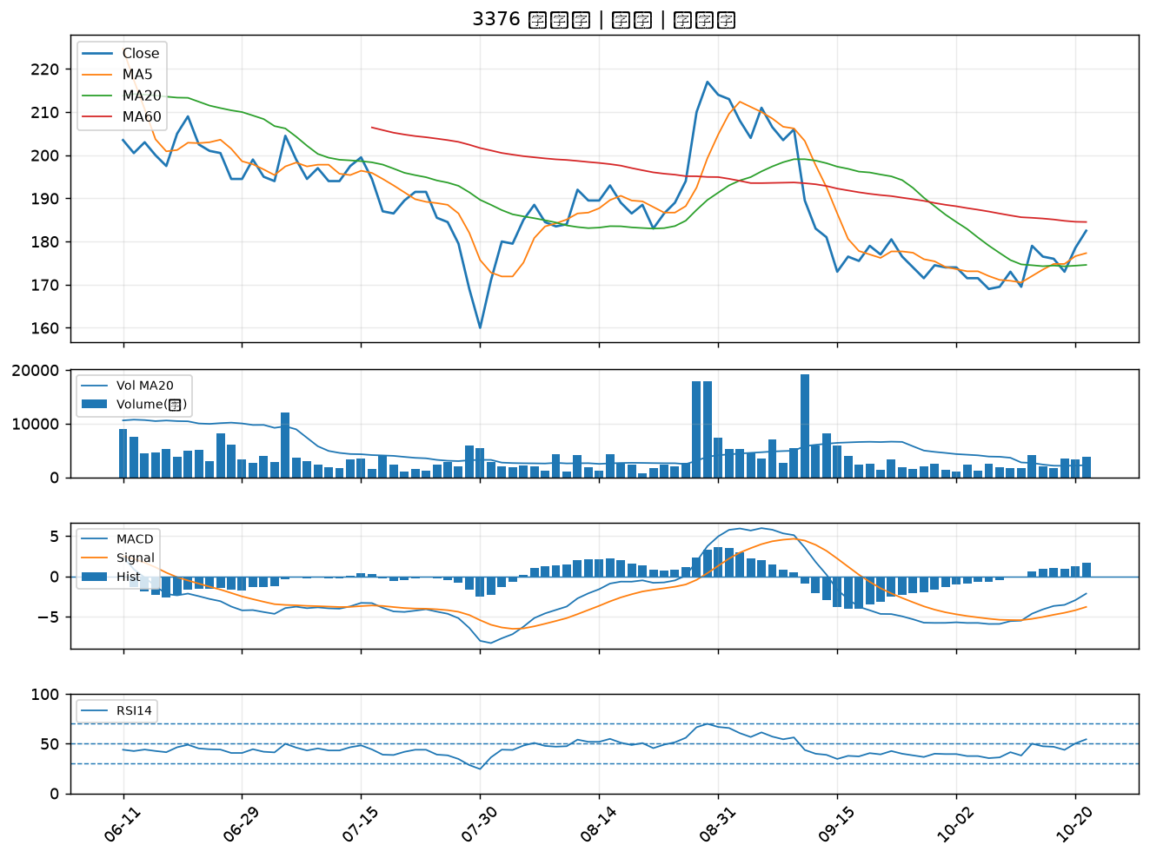

6209 今國光｜B級
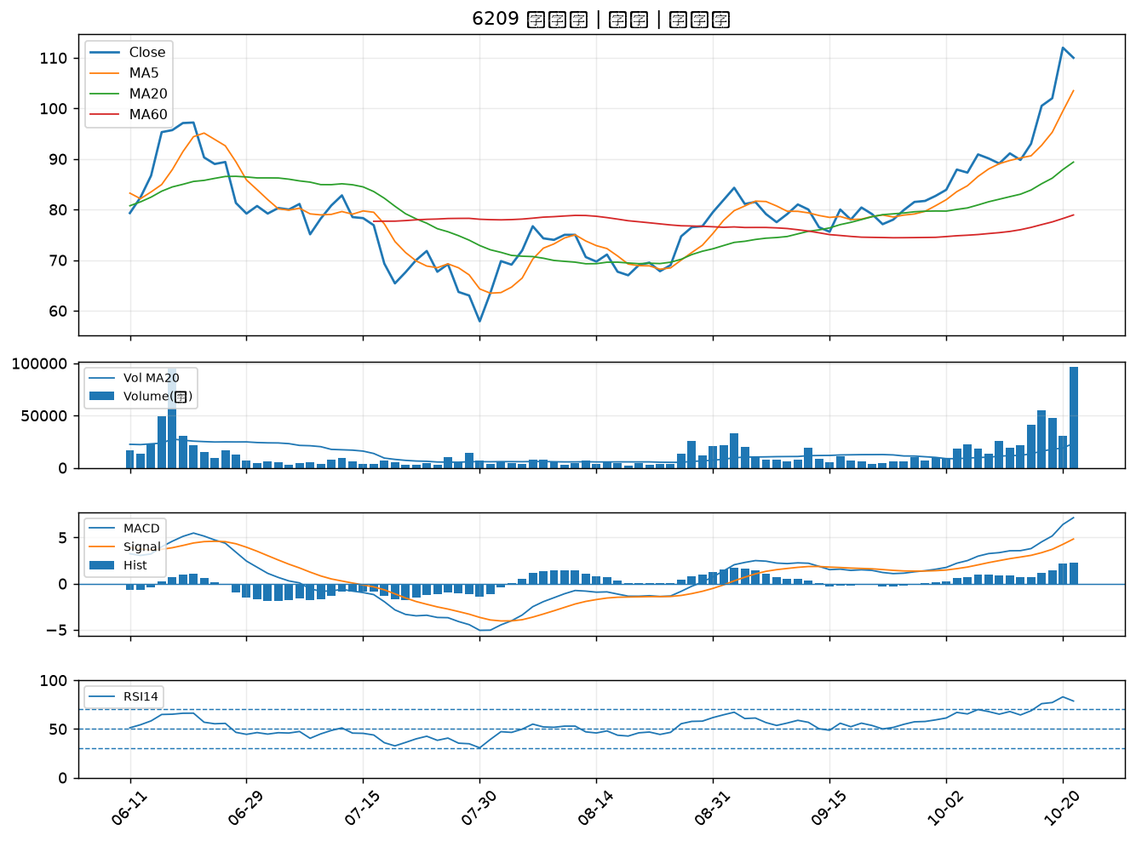

2891 中信金｜B級
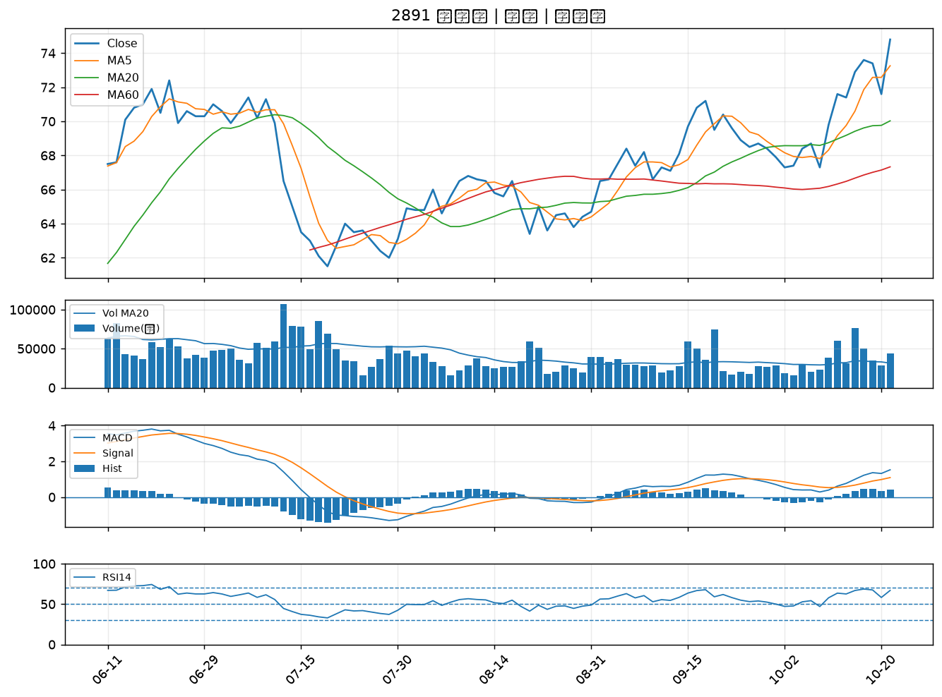

5475 德宏｜B級
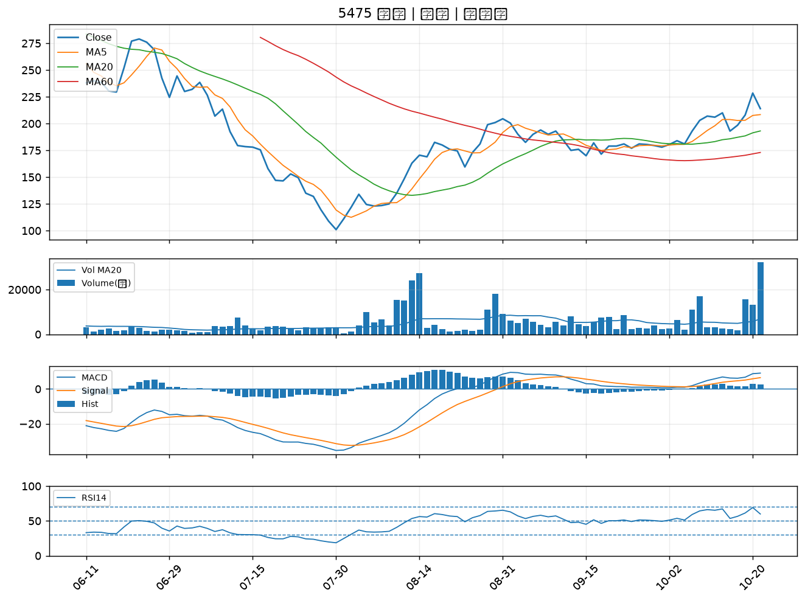

4938 和碩｜B級
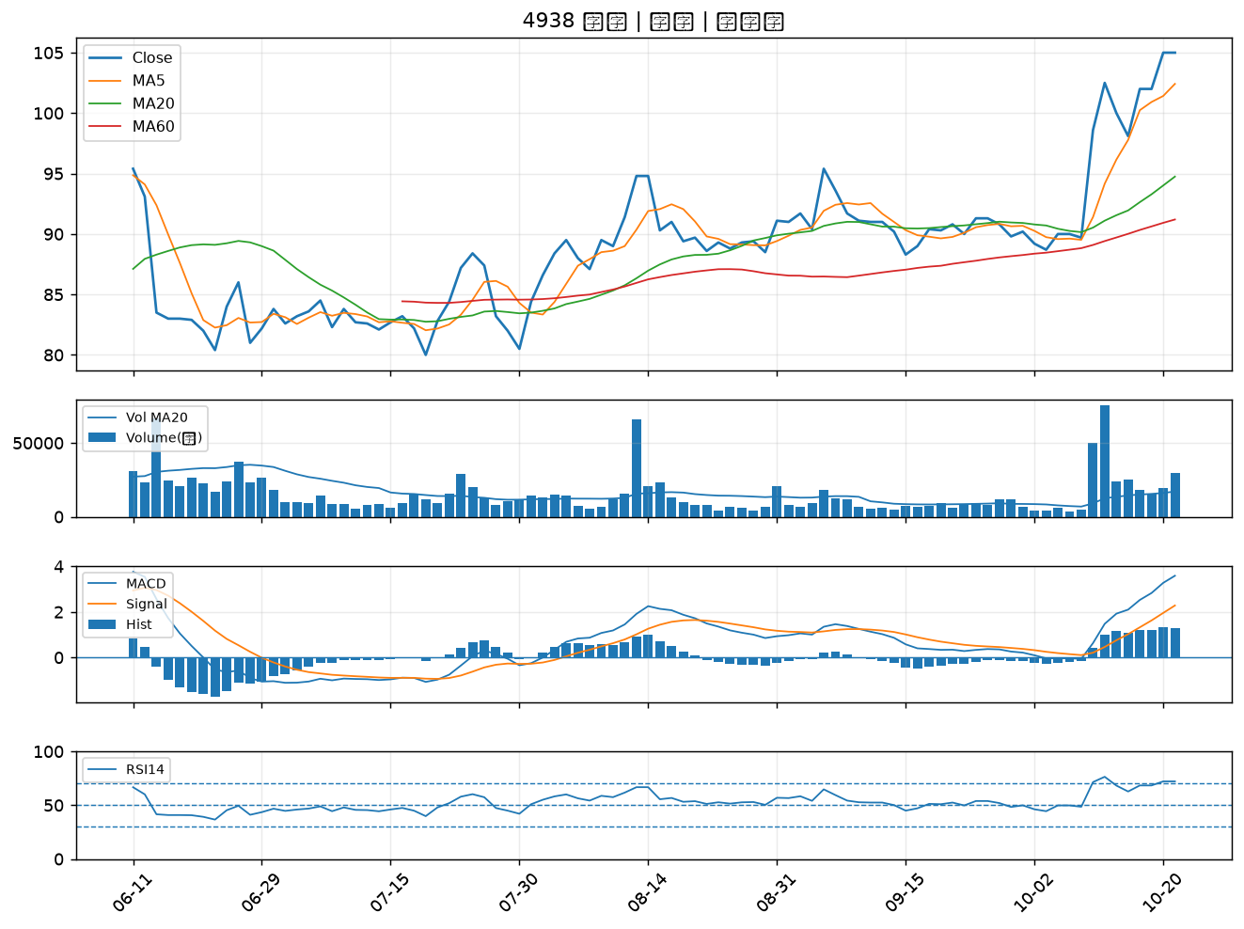

2353 宏碁｜B級
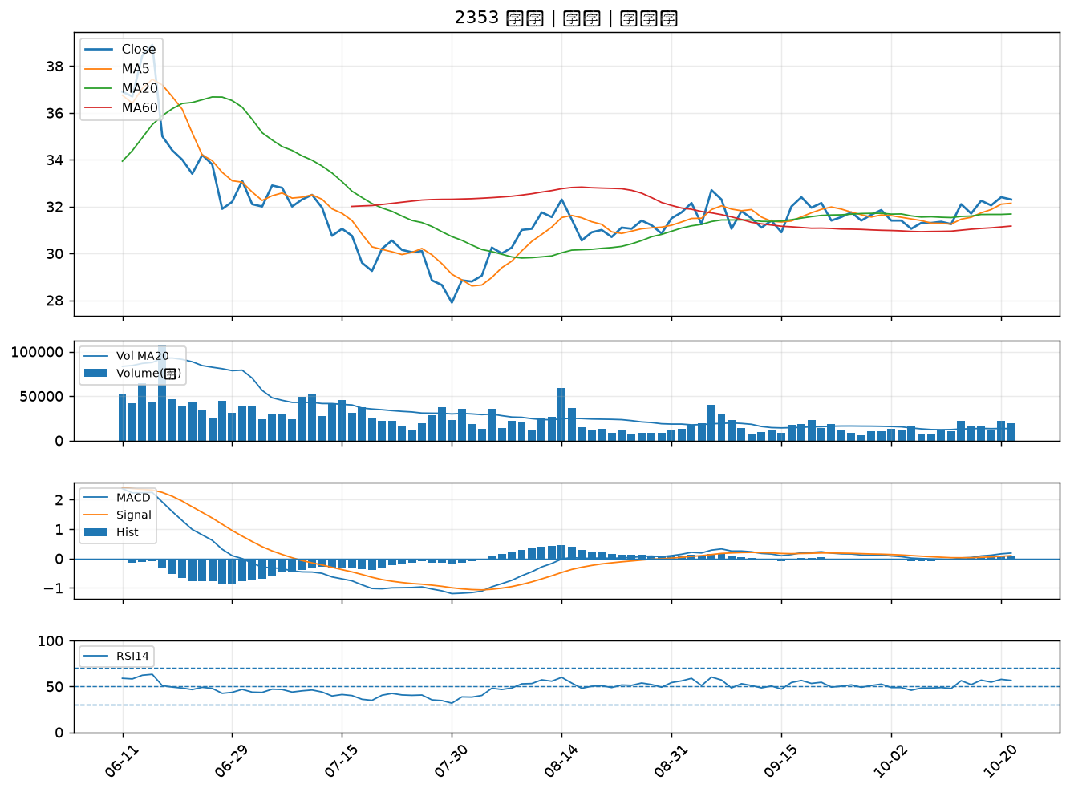

3305 昇貿｜B級
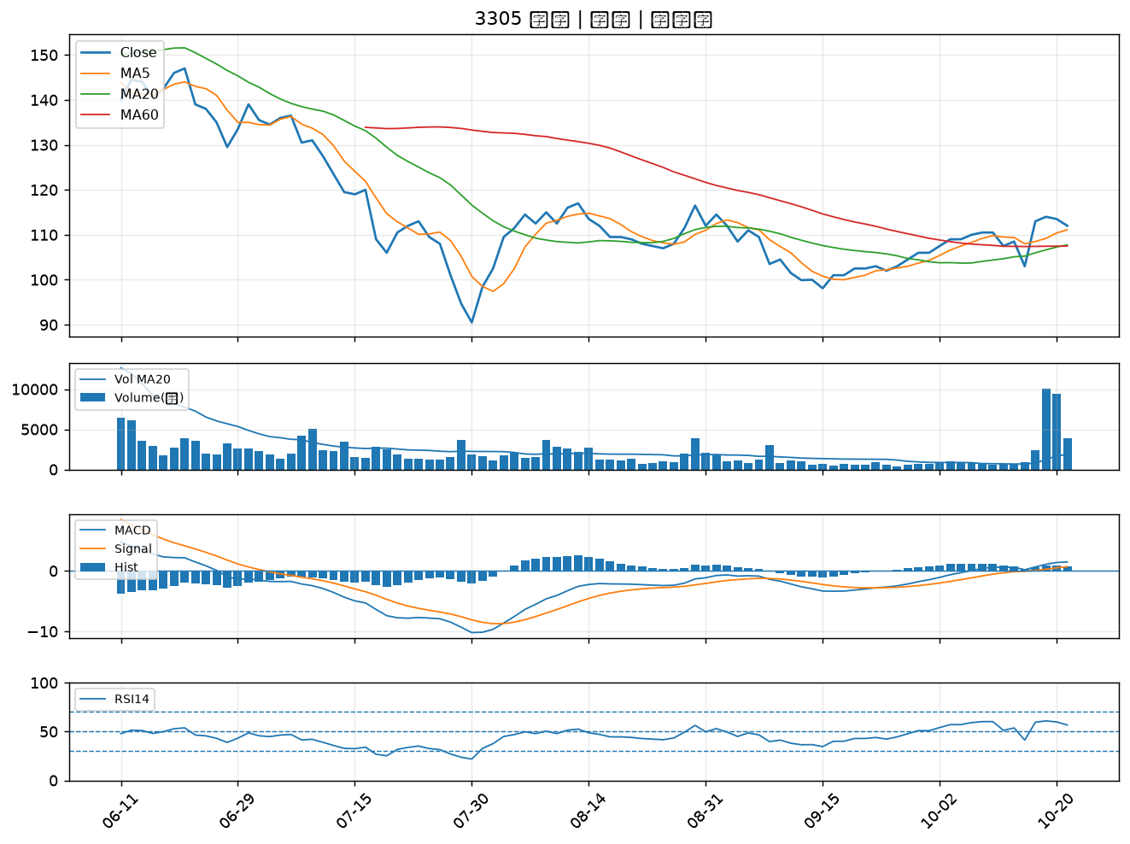

2880 華南金｜B級
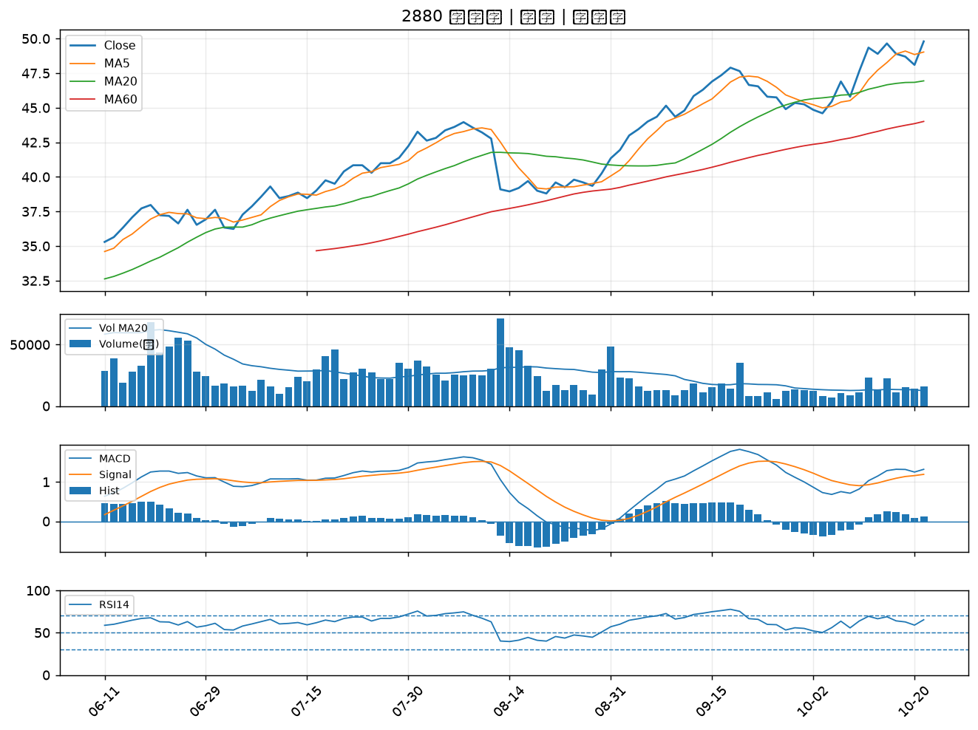

6234 高僑｜B級
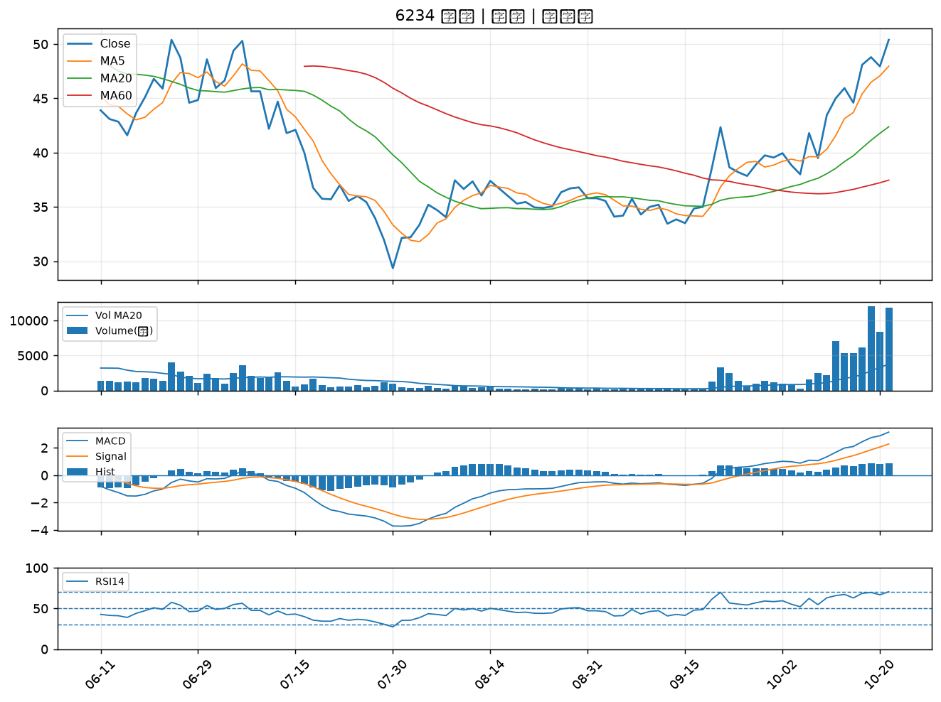

3034 聯詠｜B級
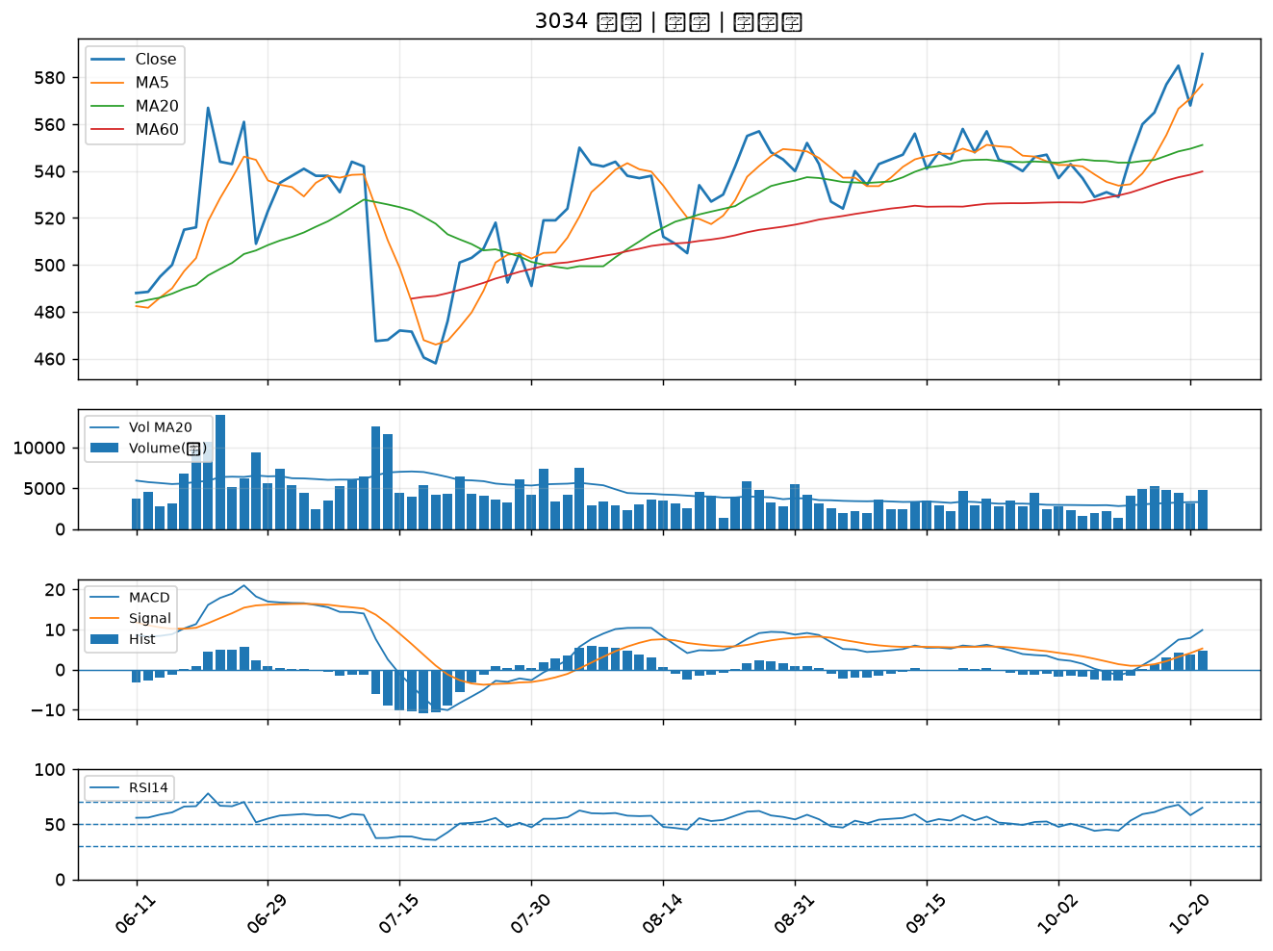

4542 科嶠｜B級
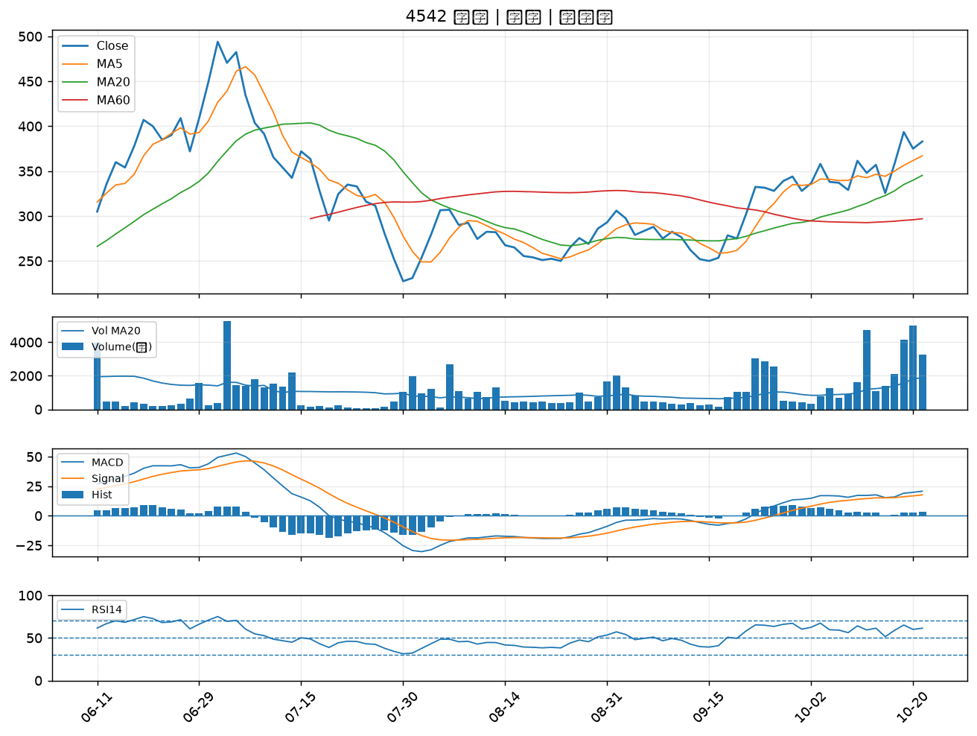

2884 玉山金｜B級
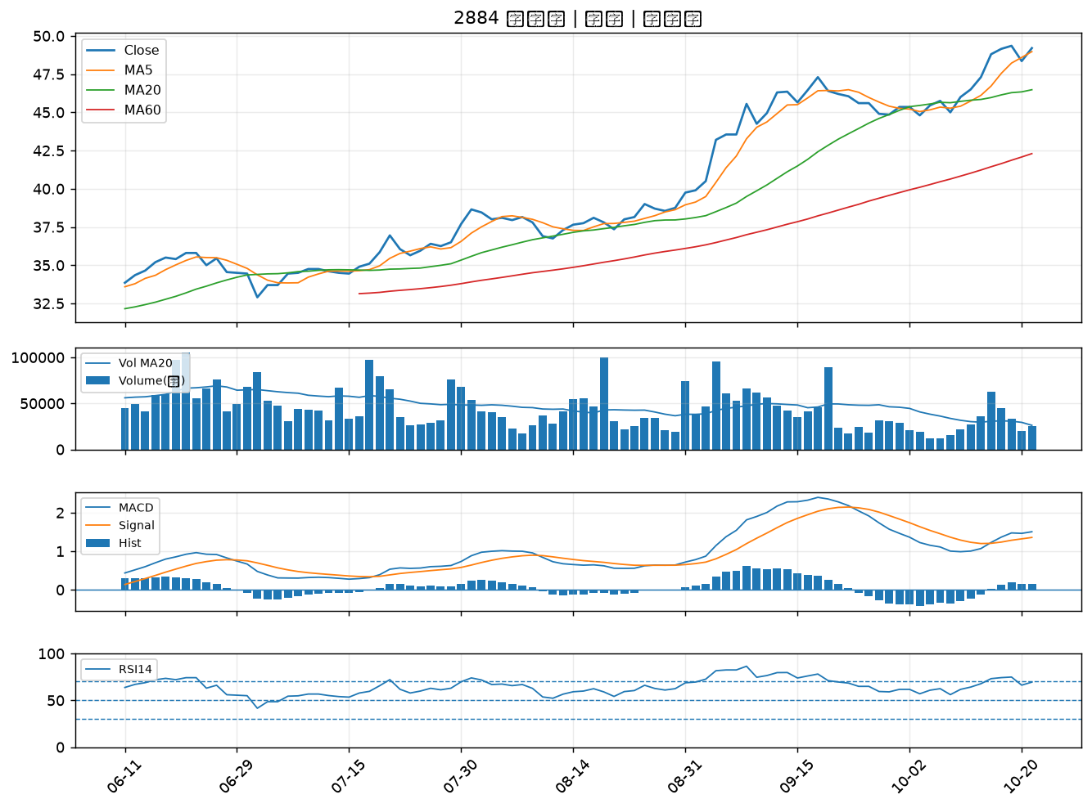

2890 永豐金｜B級
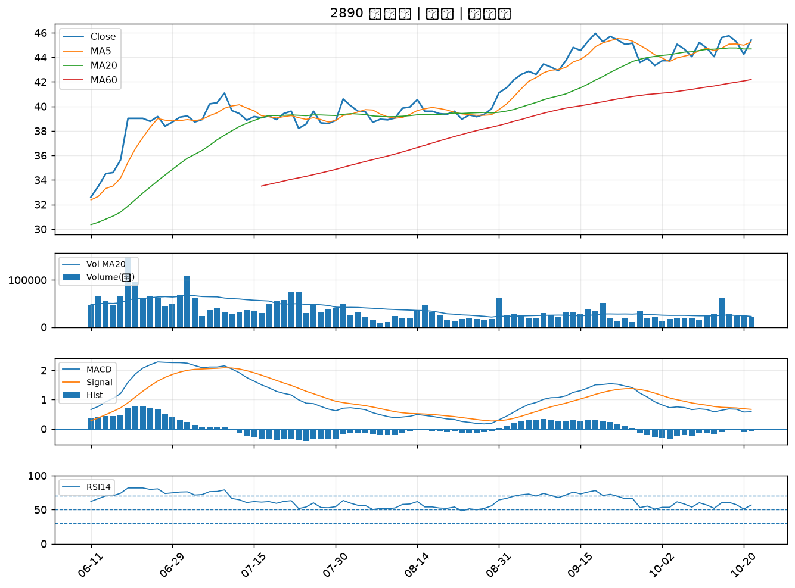

2801 彰銀｜B級
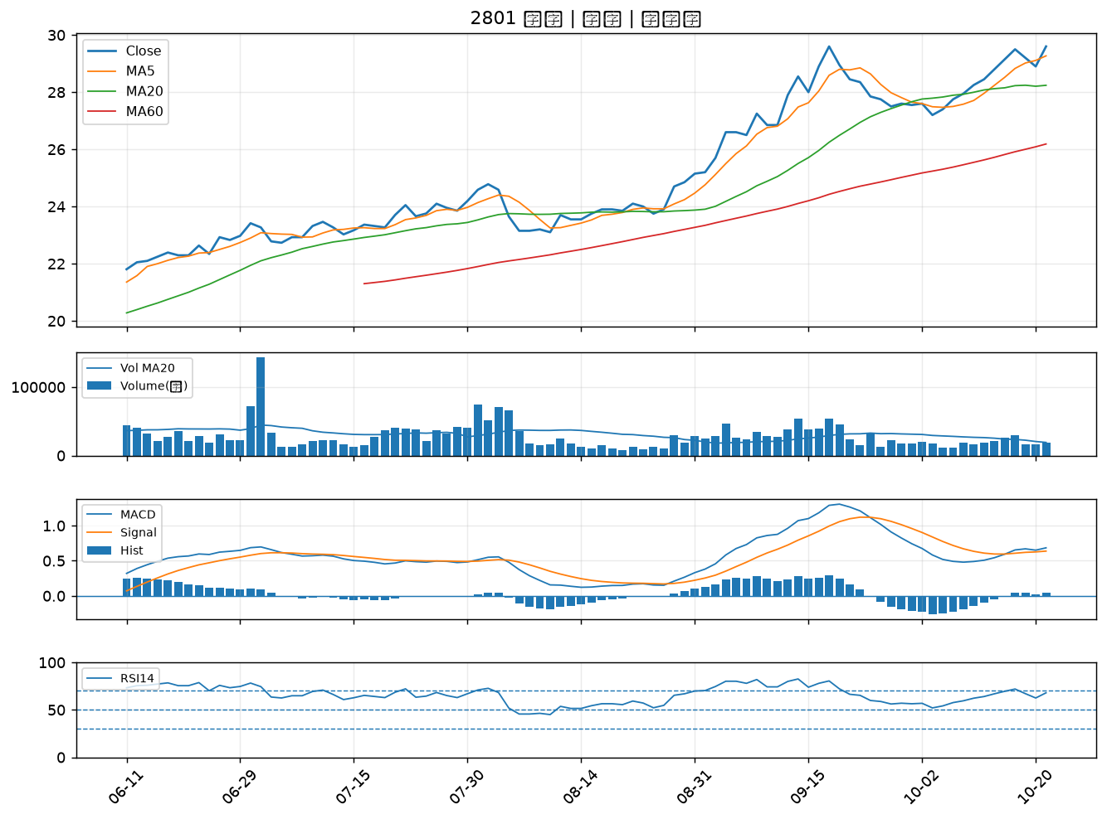

2892 第一金｜B級

